二级补仓（海外仓中转）
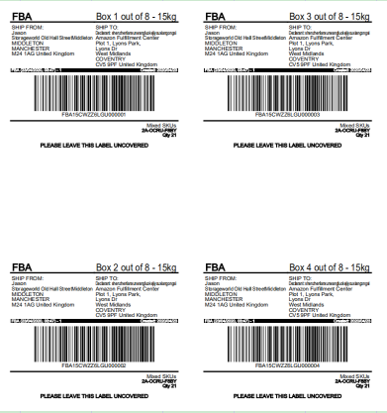
德国/英国 海外仓（二级补仓）
德国：35RMB/件 英国：40RMB/件 |  |  | 目录
常规操作 | 服务 | 1.贴标：2张FBA标签，一张快递面单）单件计费重量范围在（0KG＜X≤30KG） 2.打板：实际打板数为准（1个板大概1.2方-1.5方） 3.卸货费 | 派送尺寸参考表格
 | 二次派送 | 1. 铁路/海运二级补仓无需二次派送费用，可自提单价-1/KG 2. 中欧卡航二级补仓，需额外收取后端二程派送费，德国4.5欧/件，其他国家单询 3. 海外仓在德国，如需发往其他国家补运费差价 4. 英国二级补仓无二次派送费 | 附加费列表
 | 仓储费 | 德国：免费存储25天,超过5RMB/方/天，61-180天 7RMB/方/每天，181天以上15RMB/方/每天 英国：免费存储25天，超过33RMB/方/天，31-90天 45RMB/方，91-120天 65RMB/方，超120天 110RMB/方 | 发票模板

 | 订单处理费 | 1：针对一个SKU发往一个地址作为一个订单收取15RMB订单操作费； 2：针对不同票数合并发往一个地址作为一个订单收取15RMB订单操作费； 出货之前都需要填写出货指令

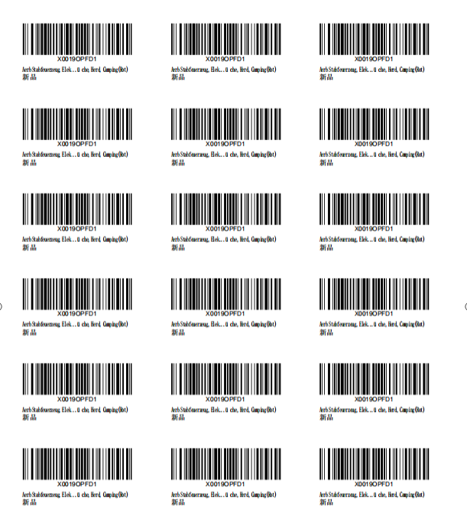
 | 换产品SKU费 | 针对一个箱里面是一种SKU要换标 换SKU：4RMB/个，清点：2RMB/个 针对一箱多个SKU换标（费用单询）

 | 其他操作 | 如需其他操作，则需要另外询价
注意事项 | 1.可以多个SKU订单出货，要求做好外箱标识（至少贴两面），例如10件/票；有两个SKU，（标识：SKU1:1-5；SKU2：6-10） 2.发票抬头一定要备注“二级补仓” 3.FBA标签的PDF一定要A4纸竖排格式排序 4.换SKU需要每页3*7的PDF格式，需要换多少个产品的SKU，就需要提供相应数量的SKU 5.仓储截止时间以国外操作好换标，订单实际出库日期结算 6.不同的收货地址信息或者不同FBA需要分成不同份的指令出货 7.没有固定装柜时间，每周一般装1次，根据实际情况而定 8.如走我司欧洲铁路包税不需要二次派送费，走其他渠道需要加收二次派送费，价格详询客服，单位：件

苏新号卡航包税、递延
苏新号欧洲包税/递延渠道 中欧卡航打UPS，19日达打DPD
中欧卡航热门仓卡派直送 |  |  |  |  | 备注
渠道/重量 | 21KG+ |  | 101KG+ | 2000KG+ | 自主VAT递延单价-1/KG 中欧卡航纯纺+6 重货比例： 一、包税实重货优惠 1CBM>250KG 表价减0.5； 1CBM>500KG 表价减1； 二、电池无重货优惠 三、不包税实重货优惠 1CBM>300KG 表价减0.5； 拒收粉末、液体、仿牌、古董、电池 等货物一概不接，严禁冲货，一经发现罚款5000元

WRO5 (06126 邮编) | 17.8 |  | 15.8 | *
DTM2 (44145 邮编) | 17.5 |  | 15.5 | 15.3
HAJ1 (38350 邮编) | 17.5 |  | 15.5 | 15.3
卡航热门仓卡派直送：单件重超40KG+ 30RMB/件。最大优势：超重附加费少，不限尺寸 不限重量 上架快 基本无丢件

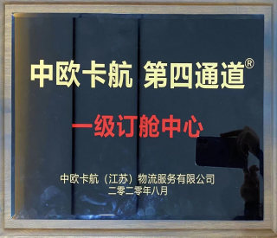
渠道 | 中欧卡航 |  | 义乌-中欧卡航 (仅限交义乌仓）
国家/重量 （不包含岛屿和殖民地） | 21KG+ （两件起收） | 101KG+ | 21KG+ （两件起收） | 101KG+ |  | 目录
德国 | 18.5 | 16.5 | 18.5 | 16.5 |  | 派送尺寸参考表格
法国,荷兰,比利时,波兰,捷克 | 20.9 | 18.9 | 20.9 | 18.9 |  | 附加费列表
意大利,卢森堡,丹麦 | 21.9 | 19.9 | 21.9 | 19.9
西班牙,奥地利,瑞典,爱尔兰,葡萄牙,芬兰 | 22.4 | 20.4 | 22.4 | 20.4
克罗地亚,斯洛文尼亚,希腊 | 23.4 | 21.4 | 23.4 | 21.4
斯洛伐克,保加利亚,立陶宛,匈牙利,爱沙尼亚，拉脱维亚 | 24.4 | 22.4 | 24.4 | 22.4
运行时效 | 时效发车16-18天提取 目前没有护送车，时效会增加3-5天等 |  | 时效发车16-18天提取 目前没有护送车，时效会增加3-5天等 |  | 近期时效仅供参考 |  | 我司已签中欧卡航一手代理， 可在各个城市接整车订单！
关于中欧卡航：不包税和递延渠道 查验的通知： 新税法实施后，如果VAT/递延渠道货物遇到海关查验，所产生的仓租由客户自行承担，具体费用如下： 1、卸货费：950欧 2、分拣费：500欧 3、查验费：100欧 4、免仓租7天，超7天按2欧/方/天收费； 5、罚金实报实销； 注：如需资料，请及时配合我司，避免产生不必要的仓租；
其他费用：（产品附加请参照附加费列表或单询，后端派送请参照后端派送参考表格） 1.材积方式：长*宽*高CM/6000，实重与材积重取大值为计费重（1CBM=167KG） 2.亚马逊地址、海外仓地址不用加收地址派送费用（具体以打单系统为准）其它地址+100RMB/票，不接私人物品，只能是新的用来售卖的 3.偏远地址加5/KG *油，最低消费250RMB*油/票。 4.单件计费重量不得低于13KG，可整票算平均13/KG,不足部分按5元/KG加收超轻费，例如单箱只有12KG，加收5*1=5元超轻费（件数*13-计费重）*5=超轻费. 5.每票申报品名限制五个，超过的加收30/个，最多申报8个品名。 6.单独报关：500元/票报关费 如有续页收 50RMB/页（报关品名6个以内不收取续页费，超过则按页收费）。（VTA清关操作费400元/票） 7.如因地址拒收或客户拒收等任何退回原因,将收取退回的费用,退回费用8元/KG,如需重新发快递的加收5/KG派送费。 8.VAT递延渠道预收申报价值的10%，（纺织品及高关税15%）关税押金最低1000RMB,具体金额以税单为准，多退少补，（鞋服必须申报销售货值70%以上）关税手续费2.5%（预收关税可不收手续费）申报货值：欧元 9. 取消单号需收取8RMB/件
欧洲卡航拒接： 车载物品（所有车上用的）和反倾销产品（陶瓷、手表、汽配等），普通纺织品+2，纯纺织品+6 易燃物（蜡烛、打火机等）、一次性塑料、化妆品、木制品、刀具、液体、粉末
免责声明： 1、免责申明：如因客户申报与实货不符造成我司无法清关和海关扣货，我司慨不负责。 2、不符合目的地国家进口要求的货物，请提供相对资料协助清关；如果不能及时提供产生仓储费由发货人承担，提供不了导致货物销毁本公司不承担任何责任 3、以上费用只含一次派送费用，（注意：私人地址容易退回，私人地址麻烦及时告知客户注意查收货物，不然派送不成功退回会产生退回+重派的费用）如若产生退回重派费用，由发货人承担，我司不承担任何责任。 特别提醒： 高货值货物（例如：电池等）建议自行购买保险，如未购买保险，运输过程中产生丢失，我司一律按报价表赔偿条款进行赔偿！ (1)我司可提供保险服务，按货值的千分之三收取保费（电池收取投保金额的千分之五）（保全程），货物在运输过程中或快递提取丢失未上架按照货值赔偿。（客户从我司出货，必须是在我司购买了此保险，才能享有此保险赔偿服务，自己在外购买的保险除外。）具体赔偿以保险为准！ 赔偿条款： 1.货物因运输过程丢失，我司按三倍运费（不含附加费）不退运费赔偿，最高赔付40元/KG。 高货值货物（例如：电池等）建议自行购买保险，如未购买保险，运输过程中产生丢失，我司一律按报价表赔偿条款进行赔偿！ 2.提取后丢失：已交UPS等快递公司后丢失的不退运费(一票里面有一件显示提取都属于交UPS等快递公司）,需提交申请赔偿，按最高100USD/票赔偿 3.特别申明以下情况不受理赔偿： (1）如因侵权问题，我司不承担任何责任并且保留追究发件人因此带来对我司的损失的赔偿； (2）如货物没有按照实际价值申报、侵犯知识产权、当地禁止进口等原因而导致的海关扣货，此情况不在赔偿范围之内，我司只是协助发件人提供清关文件； (3）如因客户货物本身质量问题以及涉及到具体的认证问题等，均不受理赔偿； (4）如遇战争，自然灾害等不可抗力因素除导致货物破坏或灭失，不受理赔偿； (5）在运输过程中如遇到航班、班列、船期延误/清关延误等引起的总体时效延误，均不受理赔偿； (6）产品数量缺少、损坏不受理赔偿； (7）外箱损坏不受理赔偿； (8）易碎品不接受任何损坏赔偿。
特别提示：出转单号付款，否则我司不安排装柜。客户一旦在我司交货，默认为客户已详细阅读过此价格表所有内容，并接受和享受各条款！

